一、网络运行状况检查
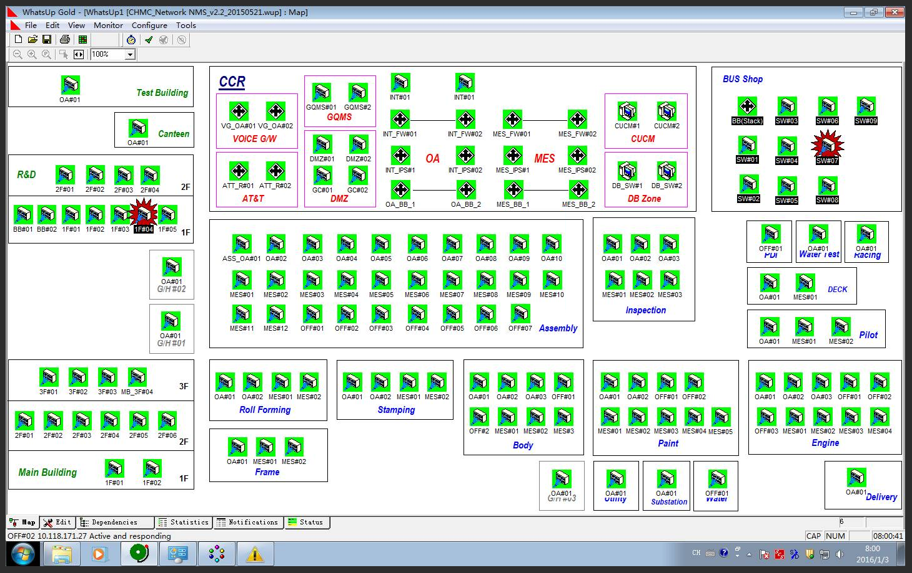
一、网络运行状况检查

二、巡ping检查
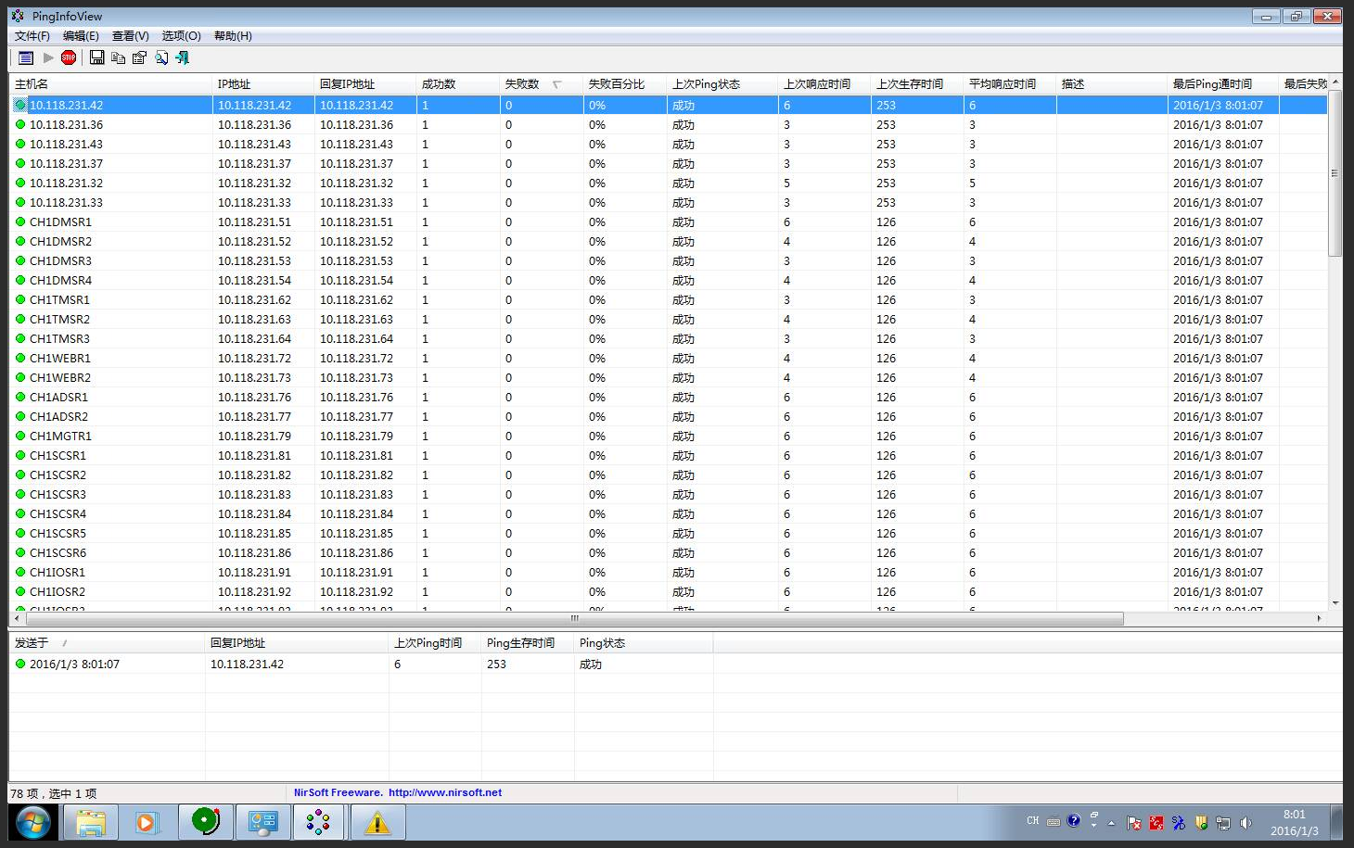
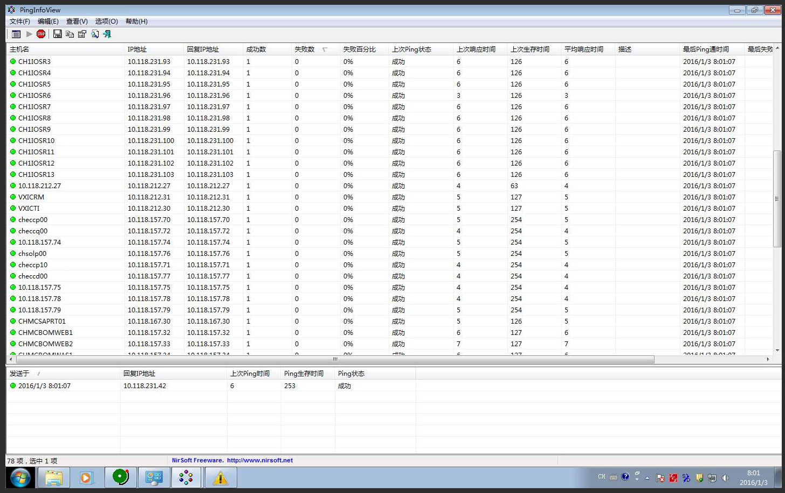
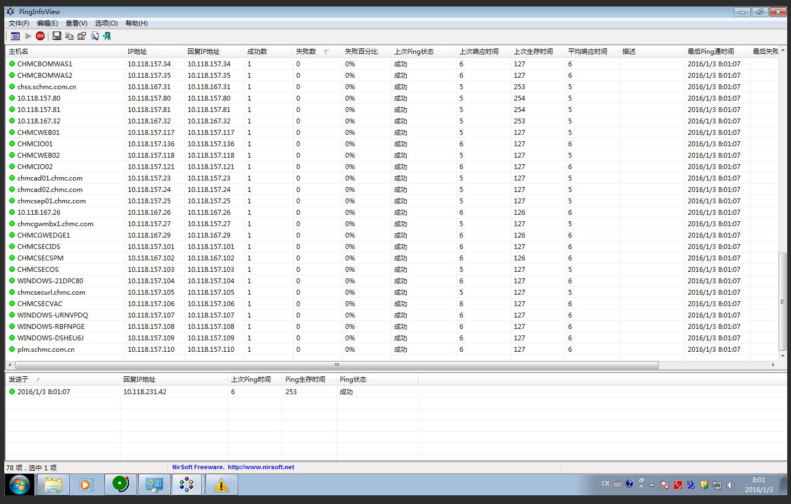
二、巡ping检查

三、IQIS服务器运行情况
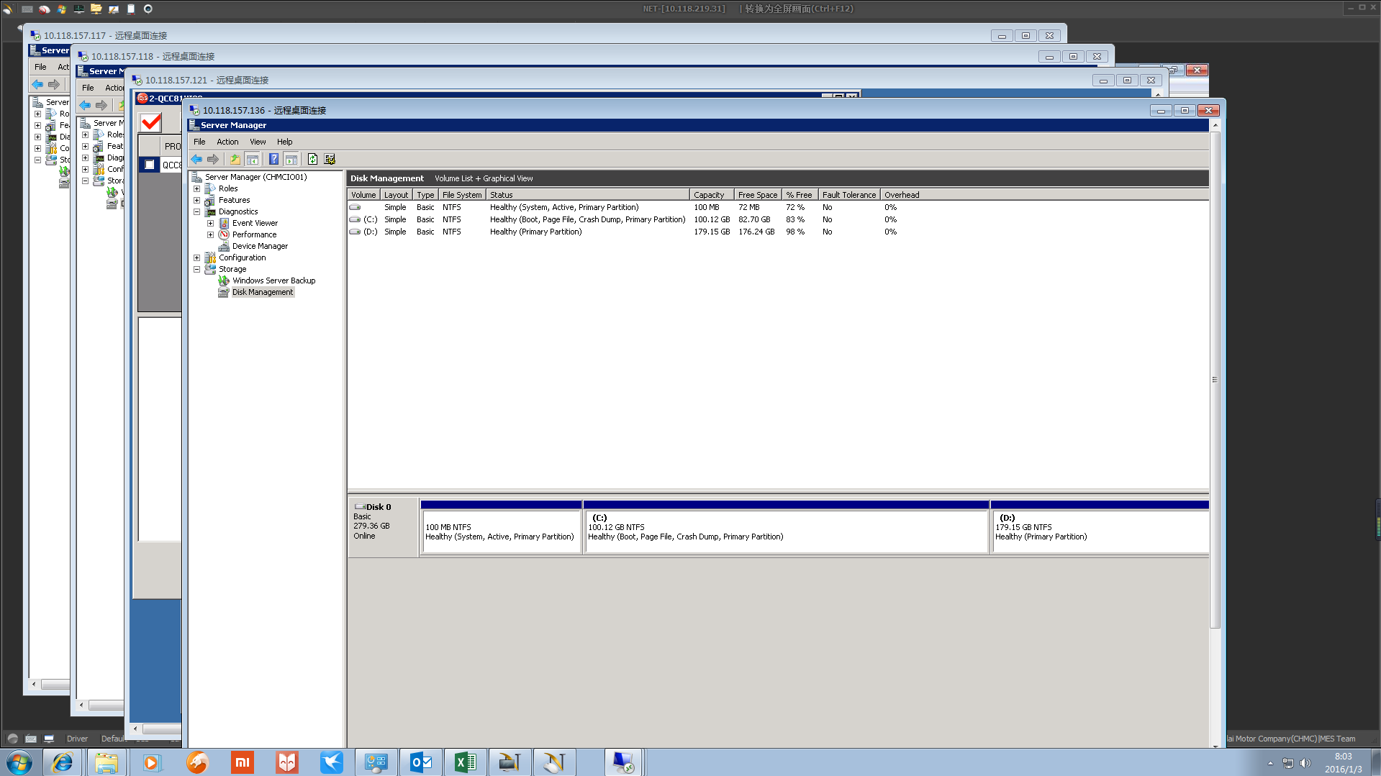
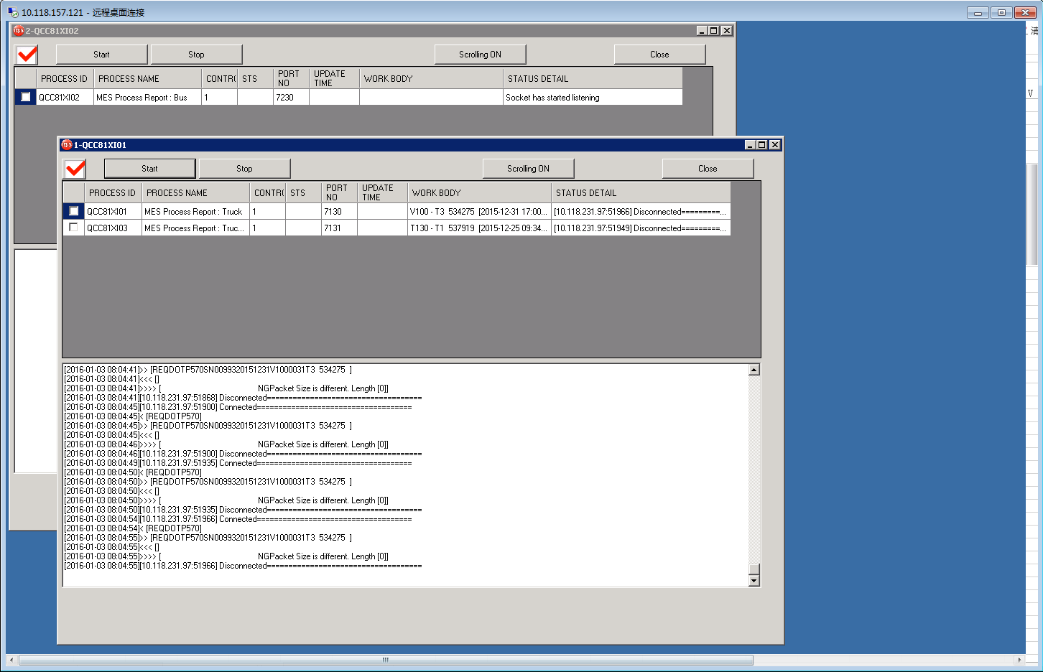
三、检查IQIS服务器运行情况

四、重要线路的联通性
四、重要线路的联通性
序号 | 检测线路 | 检测IP | 检查方式
1 | 互联网线路 | 202.98.96.68（电信DNS） | Ping
 |  | 119.6.6.6（联通DNS） | Ping | 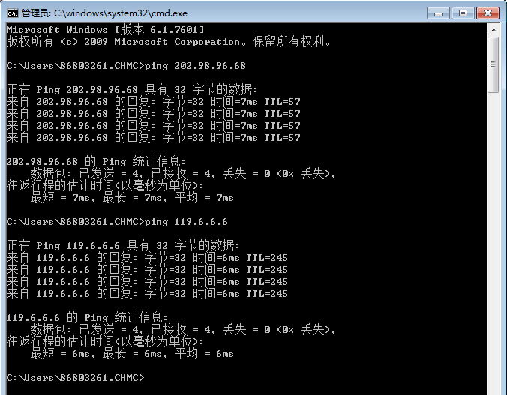
2 | ATT国际专线 | 10.13.11.19（韩国DNS） | Ping
 |  | 58.87.41.136（韩国Server） | Ping |  | 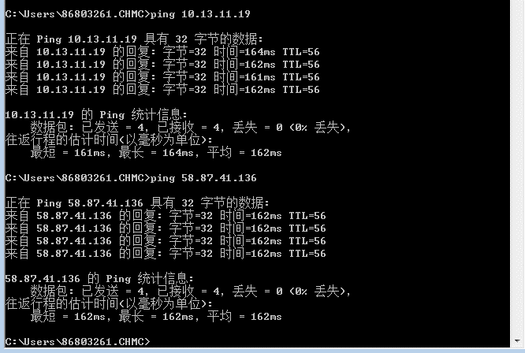
3 | 温江专线 | 10.118.169.1 | Ping
4 | Dymos专线 | 192.168.10.11 | Ping |  | 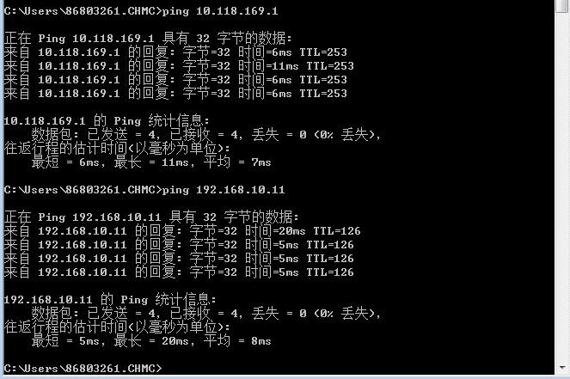
5 | Glovis专线 | 10.117.185.1 | Ping |  | 